pav_i7
견 적 서

바디텍메드 |  | 귀하
전화 :
팩스 :
담당 :

아래와 같이 견적합니다.

견 적 합 계 : | ₩1,430,000
견 적 일 자 : | 2014-10-03 20:28:57
결 재 조 건 :

품 명 | 규 격 | 수 량 | 단 가 | 금 액 | 세 액 | 합 계 액
 |  |  |  | - | - | -
컴퓨터 | HP Pavilion 15-P053TX | 1 | 1,300,000 | 1,300,000 | 130,000 | 1,430,000
 |  |  |  | - | - | -
 | 인텔 i5-4510U 2.0GHz |  |  | - | - | -
 | 8GB DDR3 RAM |  |  | - | - | -
 | 1TB SATA 6G HDD |  |  | - | - | -
 | 256GB SSD
 | 내장형 DVD Super Multi |  |  | - | - | -
 | intel HD4400 |  |  | - | - | -
 | Windows 8.1 64bit |  |  | - | - | -
 | (주문시 Win7 HP 64bit 변경가능) |  |  | - | - | -
 | 색상 : 화이트 |  |  |  | - | -
 | 무게 2.27Kg |  |  | - | - | -
 | 15.6인치 Full-HD 해상도 |  |  | - | - | -
 | 노트북 가방 / 무선 광마우스 포함 |  |  | - | - | -
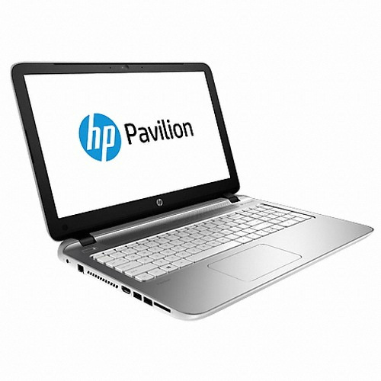
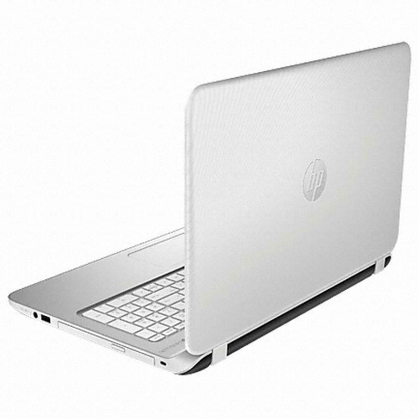
 |  |  |  | - | - | -
 |  |  |  | - | - | -
 |  |  |  | - | - | -
 |  |  |  | - | - | -
 |  |  |  | - | - | -
 |  |  |  | - | - | -
 |  |  |  | - | - | -
 |  |  |  | - | - | -
 |  |  |  | - | - | -
 |  |  |  | - | - | -
 |  |  |  | - | - | -
 |  |  |  | - | - | -
 |  |  |  | - | - | -
 |  |  |  | - | - | -
* 결제계좌 : 신한 110-138-600484 씨-넷 |  |  | 합 계 | 1,300,000 | 130,000 | 1,430,000
* 견적담당 : | 조규장(010-2910-7760)
* REMARK

pav_i5
견 적 서

이성섭 |  | 귀하
전화 : | 010-6374-7986
주소 : 홍천읍 연봉리 청솔아파트 103-1510
담당 :

아래와 같이 견적합니다.

견 적 합 계 : | ₩970,000
견 적 일 자 : | 2014-10-03 20:28:57
결 재 조 건 :

품 명 | 규 격 | 수 량 | 단 가 | 금 액 | 세 액 | 합 계 액
 |  |  |  | - | - | -
컴퓨터 | HP Pavilion 15 | 1 | 881,818 | 881,818 | 88,182 | 970,000
 |  |  |  | - | - | -
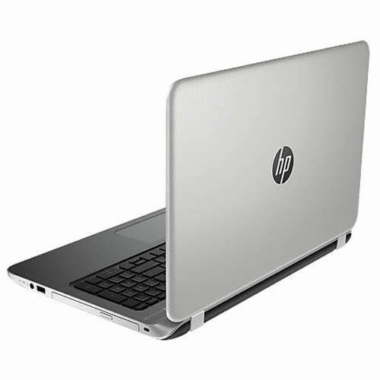
 | 인텔 i5-4210U 1.7GHz |  |  | - | - | -
 | 8GB DDR3 RAM |  |  | - | - | -
 | 1TB SATA 6G HDD |  |  | - | - | -
 | DVD Super Multi
 | intel HD4400 / Geforce 840M 2GB |  |  | - | - | -
 | Windows 7 64bit |  |  | - | - | -
 | 무게 2.27Kg |  |  | - | - | -
 | 15.6인치 Full-HD 해상도 |  |  | - | - | -
 | 노트북 가방 / 무선 광마우스 포함 |  |  |  | - | -
 |  |  |  | - | - | -
 |  |  |  | - | - | -
 |  |  |  | - | - | -
 |  |  |  | - | - | -
 |  |  |  | - | - | -
 |  |  |  | - | - | -
 |  |  |  | - | - | -
 |  |  |  | - | - | -
 |  |  |  | - | - | -
 |  |  |  | - | - | -
 |  |  |  | - | - | -
 |  |  |  | - | - | -
 |  |  |  | - | - | -
 |  |  |  | - | - | -
 |  |  |  | - | - | -
 |  |  |  | - | - | -
 |  |  |  | - | - | -
* 결제계좌 : 신한 110-138-600484 씨-넷 |  |  | 합 계 | 881,818 | 88,182 | 970,000
* 견적담당 : | 조규장(010-2910-7760)
* REMARK

envy
견 적 서

바디텍메드 |  | 귀하
전화 :
팩스 :
담당 :

아래와 같이 견적합니다.

견 적 합 계 : | ₩1,390,000
견 적 일 자 : | 2014-10-03 20:28:57
결 재 조 건 :

품 명 | 규 격 | 수 량 | 단 가 | 금 액 | 세 액 | 합 계 액
 |  |  |  | - | - | -
컴퓨터 | HP Envy 15-K017 | 1 | 1,263,636 | 1,263,636 | 126,364 | 1,390,000
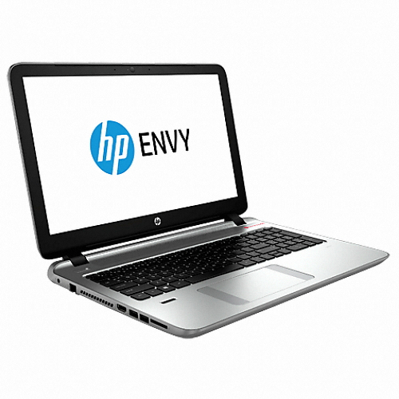
 |  |  |  | - | - | -
 | 인텔 i7-4510U 2.0GHz |  |  | - | - | -
 | 8GB DDR3 RAM |  |  | - | - | -
 | 1TB SATA 6G HDD |  |  | - | - | -
 | 256GB SSD
 | 외장형 USB DVD Super Multi |  |  | - | - | -
 | Geforce 840M 2GB |  |  | - | - | -
 | 무게 2.49Kg |  |  | - | - | -
 | Windows 8.1 64bit |  |  | - | - | -
 | Beats Audio 및 서브우퍼 |  |  |  | - | -
 | 15.6인치 Full-HD 해상도 |  |  | - | - | -
 | 노트북 가방 / 무선 광마우스 포함 |  |  | - | - | -
 |  |  |  | - | - | -
 |  |  |  | - | - | -
 |  |  |  | - | - | -
 |  |  |  | - | - | -
 |  |  |  | - | - | -
 |  |  |  | - | - | -
 |  |  |  | - | - | -
 |  |  |  | - | - | -
 |  |  |  | - | - | -
 |  |  |  | - | - | -
 |  |  |  | - | - | -
 |  |  |  | - | - | -
 |  |  |  | - | - | -
 |  |  |  | - | - | -
 |  |  |  | - | - | -
* 결제계좌 : 신한 110-138-600484 씨-넷 |  |  | 합 계 | 1,263,636 | 126,364 | 1,390,000
* 견적담당 : | 조규장(010-2910-7760)
* REMARK

